Datos personales
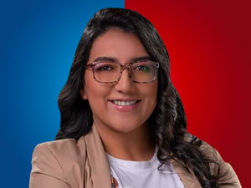

Nombres: | Gissela Siomara
Apellidos: | Garzón Monteros
Facebook: | https://www.facebook.com/GisseGarzonM
Twitter: | @GisseGarzonM
Descripción:

